案例
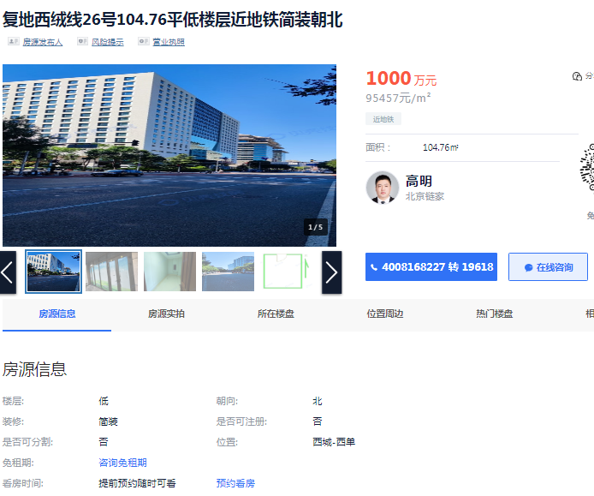

 | 单价 | 面积
复地西绒线26号 | 95000 | 104.76
西城晶华 | 93000 | 100
西四东大街 | 100000 | 807.7

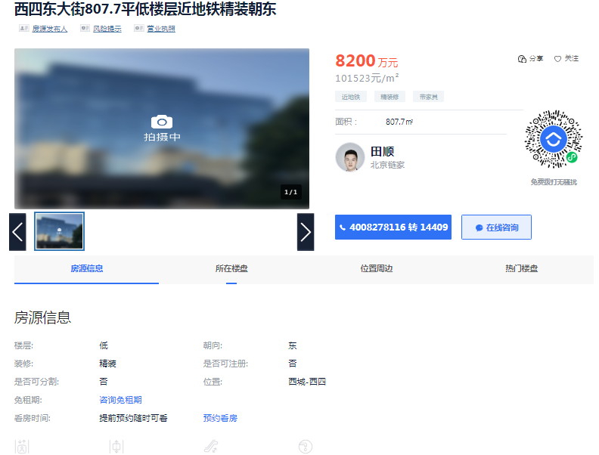
1800 | 100 | 1 | 100
64285.714286 | 100 | 0.7 | 70
92783.505155 | 80 | 0.3 | 24
 | 280 | 0.69285714286 | 194

